normas
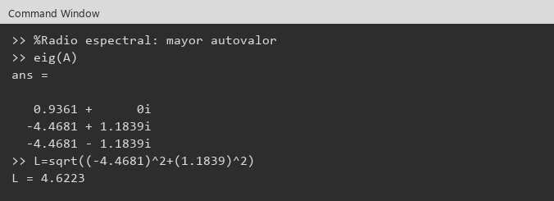
Ejercicio 1: | Calcular las normas de la matriz A de orden 3 x 3 y el radio espectral. A = [-1 2 0 ; 5 -3 2 ; -1 -2 -4]

Conclusión: | ||A||_2 = 6.5516 , ||A||_1 = 7 , ||A||_inf = 10 . Radio espectral ρ(A) = 4.6223

Evidencias Octave

Matriz A

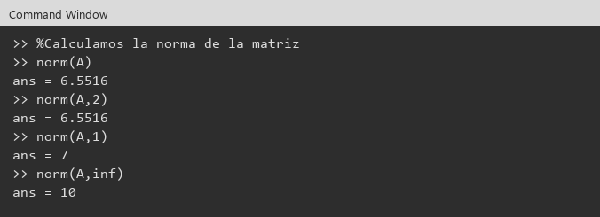

Radio espectral

condicional
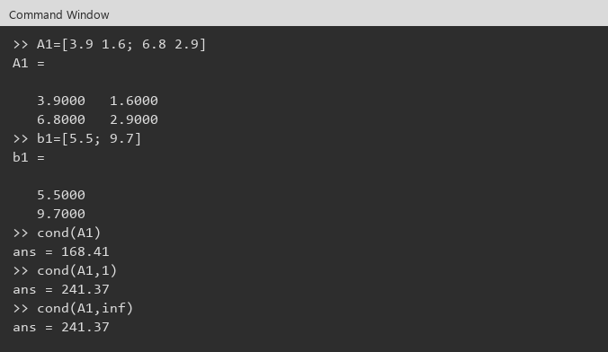
Ejercicio 2: | Que puede decir del condicionamiento de los sistemas: i) 3.9x1 + 1.6x2 = 5.5 ; 6.8x1 + 2.9x2 = 9.7 ii) 4.56x1 + 2.18x2 = 6.74 ; 2.79x1 + 1.38x2 = 4.17

Evidencias
B y cond(B)

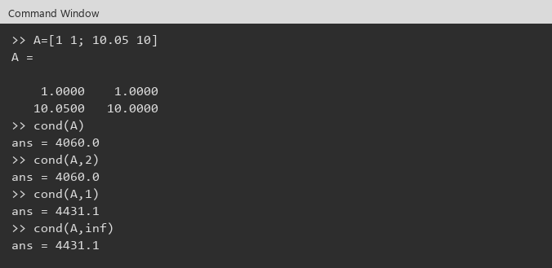

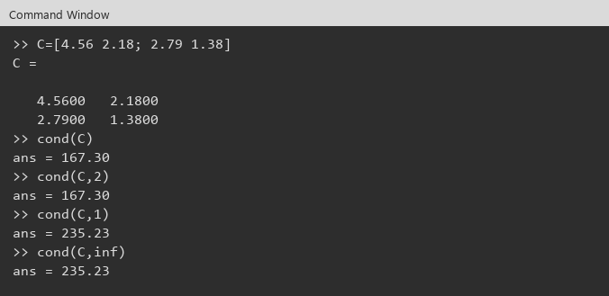

Sistema i

Jacobi
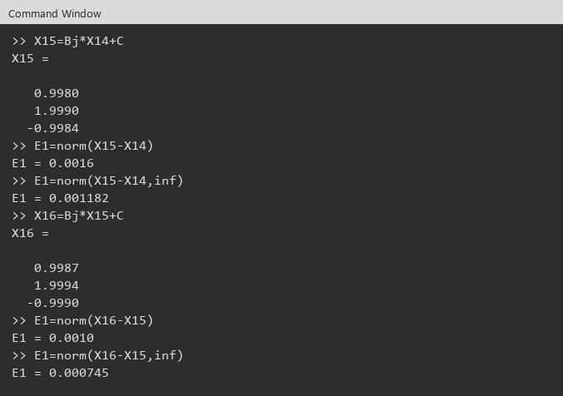
Ejemplo |  |  |  | Solución |  | X0=(0,0,0)t
Convergencia |  |  |  | i | Xk | E
 |  |  |  | 0 | 0.0000000
Bj | 0.0000000 | 0.5000000 | -0.5000000 |  | 0.0000000
 | -1.0000000 | 0.0000000 | -1.6666667 |  | 0.0000000
 | -0.3333333 | -0.3333333 | 0.0000000 | 1 | -0.5000000 | 1.4240006
 |  |  |  |  | 1.3333333
C | -0.5000000 |  |  |  | 0.0000000
 | 1.3333333 |  |  | 2 | 0.1666667 | 0.8784105
 | 0.0000000 |  |  |  | 1.8333333
 |  |  |  |  | -0.2777778
norm(Bj) | 1.9997795 | no |  | 3 | 0.5555556 | 0.5864847
norm(Bj,inf) | 2.6666667 | no |  |  | 1.6296296
norm(Bj,1) | 2.1666667 | no |  |  | -0.6666667
Radio espectral | 0.6311000 | si |  | 4 | 0.6481481 | 0.2821332
Al menos uno < 1 | si |  |  |  | 1.8888889
 |  |  |  |  | -0.7283951
Radio espectral = 0.6311 <1, Bj converge. |  |  |  | 5 | 0.8086420 | 0.1990468
 |  |  |  |  | 1.8991770
Evidencias Octave |  |  |  |  | -0.8456790
Bj |  |  |  | 6 | 0.8724280 | 0.0923739
 |  |  |  |  | 1.9341564
 |  |  |  |  | -0.9026063
 |  |  |  | 7 | 0.9183813 | 0.0645160
 |  |  |  |  | 1.9652492
 |  |  |  |  | -0.9355281
Normas y cond(Bj) |  |  |  | 8 | 0.9503887 | 0.0419945

 |  |  |  |  | 1.9741655
 |  |  |  |  | -0.9612102
 |  |  |  | 9 | 0.9676879 | 0.0245337
 |  |  |  |  | 1.9849616
 |  |  |  |  | -0.9748514
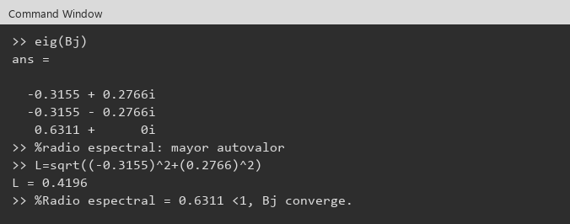
 |  |  |  | 10 | 0.9799065 | 0.0163264
 |  |  |  |  | 1.9903978
 |  |  |  |  | -0.9842165
 |  |  |  | 11 | 0.9873072 | 0.0100445
 |  |  |  |  | 1.9937876
 |  |  |  |  | -0.9901014
 |  |  |  | 12 | 0.9919445 | 0.0063434
 |  |  |  |  | 1.9961953
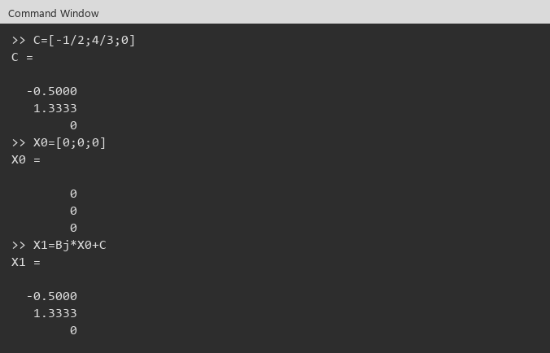
 |  |  |  |  | -0.9936983
 |  |  |  | 13 | 0.9949468 | 0.0040460
 |  |  |  |  | 1.9975526
 |  |  |  |  | -0.9960466
 |  |  |  | 14 | 0.9967996 | 0.0025250
 |  |  |  |  | 1.9984642
 |  |  |  |  | -0.9974998
 |  |  |  | 15 | 0.9979820 | 0.0016035
X2 y E1=norm |  |  |  |  | 1.9990334
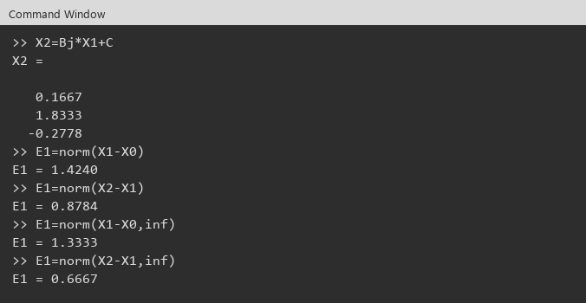
 |  |  |  |  | -0.9984213
 |  |  |  | 16 | 0.9987273 | 0.0010106
 |  |  |  |  | 1.9993868
 |  |  |  |  | -0.9990051
 |  |  |  | E_inf | 0.0007453
 |  |  |  | Criterio | inf < 0.001
 |  |  |  | Conclusión: | En i=16, ||X16-X15||_inf < 0.001. X ≈ (0.9987273, 1.9993868, -0.9990051)

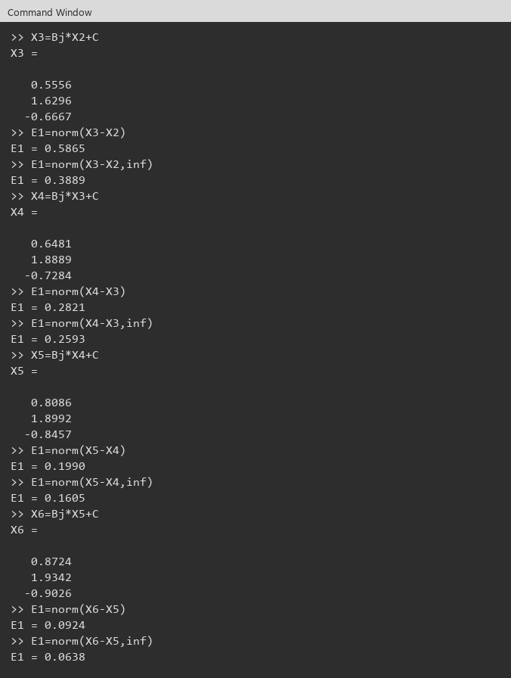

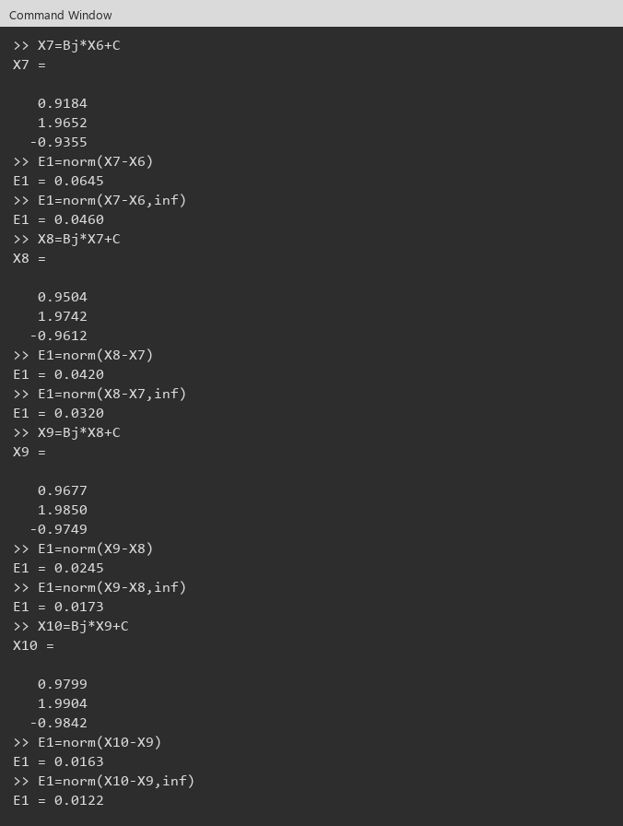

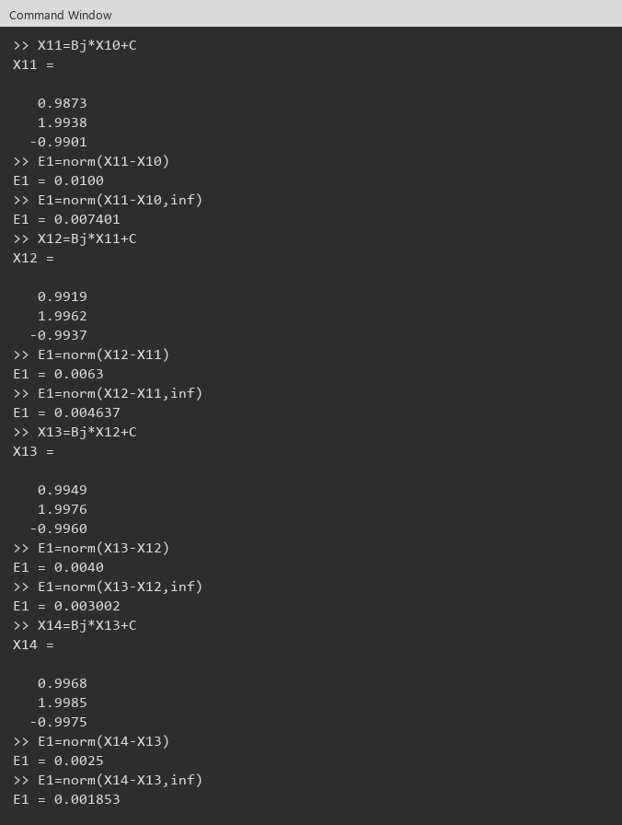

X15 y X16

